工事用請求書
 |  | 請 求 書 （工事用）

 |  |  |  |  | 20 |  |  | 年 |  |  | 月 |  |  | 日 |  |  |  |  |  | ver.2025.09.16
 |  |  |  |  |  |  |  |  |  |  |  |  |  |  |  |  |  |  |  | 【入力用(協力会社控)】
パナソニック環境エンジニアリング株式会社 殿 |  |  |  |  |  |  |  |  |  |  |  |  |  |  |  |  | 会社コード
 |  |  |  |  |  |  |  |  |  |  |  |  |  |  |  |  | 登録番号 |  | T |  | 登録無
 |  |  |  |  |  |  |  |  |  |  |  |  |  |  |  |  | 住所

現場名 |  |  |  |  |  |  |  |  |  |  |  |  |  |  |  |  | 会社名
件名
工事№ |  |  |  |  |  |  |  |  |  |  |  |  |  |  |  |  | 電話番号
注文№ |  |  |  |  |  |  |  |  |  |  |  |  |  |  |  |  | ＦＡＸ番号

月日 | 工事名（品名） |  | 契 約 高 |  |  |  | 当月迄の査定出来高 |  |  |  |  | 前月迄の査定出来高 |  |  |  |  | 当月査定出来高

小 計 |  |  | 0 |  |  |  | 0 |  |  |  |  | 0 |  |  |  |  | 0
上 記 見 合 い の 消 費 税 額 |  |  |  |  |  |  |  |  |  |  |  | 消費税率 |  |  |  |  | 0

 |  |  |  |  |  |  |  |  |  |  |  |  | ( | 10 | ) | ％
合 計 請 求 金 額 |  |  |  |  |  |  |  |  |  |  |  |  |  |  |  |  | 0

備考

 |  |  |  |  |  |  |  |  |  |  |  |  | 8 | ※ 消費税率8％は軽減税率対象

印
印

 |  | 請 求 書 （工事用）

 |  |  |  |  | 20 |  |  | 年 |  |  | 月 |  |  | 日 |  |  |  |  |  |  |  |  | ver.2025.09.16
 |  |  |  |  |  |  |  |  |  |  |  |  |  |  |  |  |  |  |  |  |  |  | 【提出用(担当者控)】
パナソニック環境エンジニアリング株式会社 殿 |  |  |  |  |  |  |  |  |  |  |  |  |  |  |  |  | 会社コード
 |  |  |  |  |  |  |  |  |  |  |  |  |  |  |  |  | 登録番号 |  | T |  | 登録無 | 社印
 |  |  |  |  |  |  |  |  |  |  |  |  |  |  |  |  | 住所

現場名 |  |  |  |  |  |  |  |  |  |  |  |  |  |  |  |  | 会社名
件名
工事№ |  |  |  |  |  |  |  |  |  |  |  |  |  |  |  |  | 電話番号
注文№ |  |  |  |  |  |  |  |  |  |  |  |  |  |  |  |  | ＦＡＸ番号

月日 | 工事名（品名） |  | 契 約 高 |  |  |  | 当月迄の査定出来高 |  |  |  |  | 前月迄の査定出来高 |  |  |  |  | 当月査定出来高

小 計 |  |  | 0 |  |  |  | 0 |  |  |  |  | 0 |  |  |  |  | 0
上 記 見 合 い の 消 費 税 額 |  |  |  |  |  |  |  |  |  |  |  | 消費税率 |  |  |  |  | 0

 |  |  |  |  |  |  |  |  |  |  |  |  | ( | 10 | ) | ％
合 計 請 求 金 額 |  |  |  |  |  |  |  |  |  |  |  |  |  |  |  |  | 0

備考 |  |  |  |  |  |  |  |  |  | パナソニック環境 現場

 |  |  |  |  |  |  |  |  |  | 検 印 |  |  | 検 印 |  |  | 検 印 |  | 担当者

印
印

 |  | 請 求 書 （工事用）

 |  |  |  |  | 20 |  |  | 年 |  |  | 月 |  |  | 日 |  |  |  |  |  |  |  | ver.2025.09.16
 |  |  |  |  |  |  |  |  |  |  |  |  |  |  |  |  |  |  |  |  |  | 【提出用(経理控)】
パナソニック環境エンジニアリング株式会社 殿 |  |  |  |  |  |  |  |  |  |  |  |  |  |  |  |  | 会社コード
 |  |  |  |  |  |  |  |  |  |  |  |  |  |  |  |  | 登録番号 |  | T |  | 登録無 | 社印
 |  |  |  |  |  |  |  |  |  |  |  |  |  |  |  |  | 住所

現場名 |  |  |  |  |  |  |  |  |  |  |  |  |  |  |  |  | 会社名
件名
工事№ |  |  |  |  |  |  |  |  |  |  |  |  |  |  |  |  | 電話番号
注文№ |  |  |  |  |  |  |  |  |  |  |  |  |  |  |  |  | ＦＡＸ番号

月日 | 工事名（品名） |  | 契 約 高 |  |  |  | 当月迄の査定出来高 |  |  |  |  | 前月迄の査定出来高 |  |  |  |  | 当月査定出来高

小 計 |  |  | 0 |  |  |  | 0 |  |  |  |  | 0 |  |  |  |  | 0
上 記 見 合 い の 消 費 税 額 |  |  |  |  |  |  |  |  |  |  |  | 消費税率 |  |  |  |  | 0

 |  |  |  |  |  |  |  |  |  |  |  |  | ( | 10 | ) | ％
合 計 請 求 金 額 |  |  |  |  |  |  |  |  |  |  |  |  |  |  |  |  | 0

備考 |  |  |  | パナソニック環境 経理 |  |  |  |  | ← | パナソニック環境 現場

 |  |  |  | 検 印 |  | 担当者 |  |  |  | 検 印 |  |  | 検 印 |  |  | 検 印 |  | 担当者

印
印
印
印

工事用請求書(記入例)
請求書に付されている①～⑦の入力箇所は注文書の①～⑦から転記
・必ず８桁の会社コードを入力
☆適格請求書発行事業者登録番号について
・登録済の場合→１３桁の登録番号を入力
・登録無の場合→登録無の欄にプルダウンで【〇】を選択
・住所、会社名、電話番号、ＦＡＸ番号はゴム印でも可
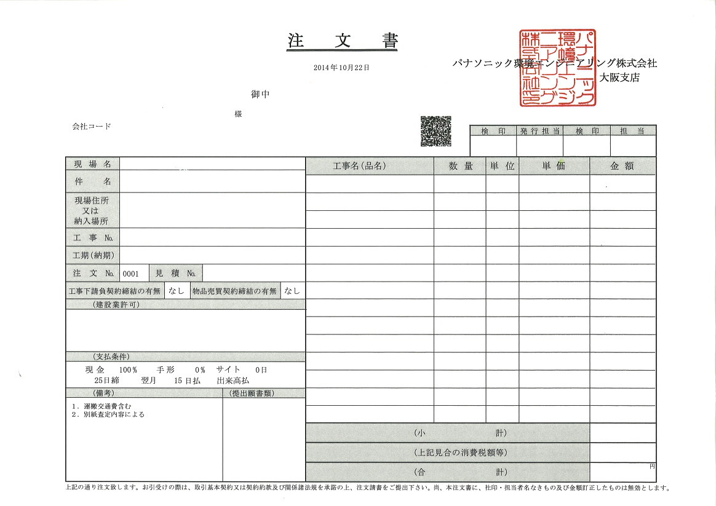
 |  | 請 求 書 （工事用）
西暦で入力
 |  |  |  |  |  |  |  | 年 |  |  | 月 |  |  | 日 |  |  |  |  |  | ver.2023.08.28 |  | ver.2025.09.16
 |  |  |  |  |  |  |  |  |  |  |  |  |  |  |  |  |  |  |  | 【入力用(協力会社控)】
パナソニック環境エンジニアリング株式会社 殿 |  |  |  |  |  |  |  |  |  |  |  |  |  |  |  |  | 会社コード
①
 |  |  |  |  |  |  |  |  |  |  |  |  |  |  |  |  | 登録番号 |  | T |  | 登録無
■注文書あり
注文書から転記
■注文書なし（契約締結等）
【現場名】【件名】【工事Ｎｏ.】⇒当社現場担当者に確認し入力
【注文Ｎｏ.】⇒空欄
 |  |  |  |  |  |  |  |  |  |  |  |  |  |  |  |  | 住所
②
現場名 |  |  |  |  |  |  |  |  |  |  |  |  |  |  |  |  | 会社名
件名
工事№ |  |  |  |  |  |  |  |  |  |  |  |  |  |  |  |  | 電話番号
④
注文№ |  |  |  |  |  |  |  |  |  |  |  |  |  |  |  |  | ＦＡＸ番号
＜注意事項＞
①【入力用（協力会社控）】以外への入力は不要です。
② 消費税額は四捨五入で自動計算されます。
③【提出用（担当者控）】【提出用（経理控）】を印刷
し社印押印後当社に提出して下さい。社印の無い請求
書は無効です。
④ ・出来高で請求の場合は必ず出来高査定表を添付して
下さい（担当者控・経理控双方に添付）。
・出来高査定表は貴社様式でも構いません。
・１回きりの請求の場合は出来高査定表の添付は不要
です。
⑤
月日 | 工事名（品名） |  | 契 約 高 |  |  |  | 当月迄の査定出来高 |  |  |  |  | 前月迄の査定出来高 |  |  |  |  | 当月査定出来高
取引日（課税資産の譲渡等を行なった日）
例) 役務提供の完了日
引渡し日
作業完了日
出来高請求日 など
契約（注文）金額
前月迄の請求累計額
当月請求金額
当月迄の請求累計額
（自動計算）

データの入力が出来るのは黄色く塗られている個所のみ

小 計 |  |  | 0 |  |  |  | 0 |  |  |  |  | 0 |  |  |  |  | 0
上 記 見 合 い の 消 費 税 額 |  |  |  |  | ※ 消費税率8％は軽減税率対象 |  |  |  |  |  |  | 消費税率 |  |  |  |  | 0

 |  |  |  |  |  |  |  |  |  |  |  |  | ( | 8 | ) | ％
合 計 請 求 金 額 |  |  |  |  |  |  |  |  |  |  |  |  |  |  |  |  | 0

備考
プルダウンで消費税率を選択
※軽減税税率8％の場合、【8％】を選択

 |  |  |  |  |  |  |  |  |  |  |  |  | 8 | ※ 消費税率8％は軽減税率対象

印
印

 |  | 請 求 書 （工事用）

貴社社印押印
 |  |  |  |  |  |  |  | 年 |  |  | 月 |  |  | 日 |  |  |  |  |  |  |  |  | ver.2025.09.16
 |  |  |  |  |  |  |  |  |  |  |  |  |  |  |  |  |  |  |  |  |  |  | 【提出用(担当者控)】
パナソニック環境エンジニアリング株式会社 殿 |  |  |  |  |  |  |  |  |  |  |  |  |  |  |  |  | 会社コード
 |  |  |  |  |  |  |  |  |  |  |  |  |  |  |  |  | 登録番号 |  | T |  | 登録無 | 社印
 |  |  |  |  |  |  |  |  |  |  |  |  |  |  |  |  | 住所

現場名 |  |  |  |  |  |  |  |  |  |  |  |  |  |  |  |  | 会社名
件名
工事№ |  |  |  |  |  |  |  |  |  |  |  |  |  |  |  |  | 電話番号
注文№ |  |  |  |  |  |  |  |  |  |  |  |  |  |  |  |  | ＦＡＸ番号

月日 | 工事名（品名） |  | 契 約 高 |  |  |  | 当月迄の査定出来高 |  |  |  |  | 前月迄の査定出来高 |  |  |  |  | 当月査定出来高

小 計 |  |  | 0 |  |  |  | 0 |  |  |  |  | 0 |  |  |  |  | 0
上 記 見 合 い の 消 費 税 額 |  |  |  |  | ※ 消費税率8％は軽減税率対象 |  |  |  |  |  |  | 消費税率 |  |  |  |  | 0

 |  |  |  |  |  |  |  |  |  |  |  |  | ( | 8 | ) | ％
合 計 請 求 金 額 |  |  |  |  |  |  |  |  |  |  |  |  |  |  |  |  | 0

備考 |  |  |  |  |  |  |  |  |  | パナソニック環境 現場

 |  |  |  |  |  |  |  |  |  | 検 印 |  |  | 検 印 |  |  | 検 印 |  | 担当者

当社押印欄

印
印

 |  | 請 求 書 （工事用）

貴社社印押印
 |  |  |  |  |  |  |  | 年 |  |  | 月 |  |  | 日 |  |  |  |  |  |  |  | ver.2025.09.16
 |  |  |  |  |  |  |  |  |  |  |  |  |  |  |  |  |  |  |  |  |  | 【提出用(経理控)】
パナソニック環境エンジニアリング株式会社 殿 |  |  |  |  |  |  |  |  |  |  |  |  |  |  |  |  | 会社コード
 |  |  |  |  |  |  |  |  |  |  |  |  |  |  |  |  | 登録番号 |  | T |  | 登録無 | 社印
 |  |  |  |  |  |  |  |  |  |  |  |  |  |  |  |  | 住所

現場名 |  |  |  |  |  |  |  |  |  |  |  |  |  |  |  |  | 会社名
件名
工事№ |  |  |  |  |  |  |  |  |  |  |  |  |  |  |  |  | 電話番号
注文№ |  |  |  |  |  |  |  |  |  |  |  |  |  |  |  |  | ＦＡＸ番号

月日 | 工事名（品名） |  | 契 約 高 |  |  |  | 当月迄の査定出来高 |  |  |  |  | 前月迄の査定出来高 |  |  |  |  | 当月査定出来高
当社記入欄

小 計 |  |  | 0 |  |  |  | 0 |  |  |  |  | 0 |  |  |  |  | 0
上 記 見 合 い の 消 費 税 額 |  |  |  |  | ※ 消費税率8％は軽減税率対象 |  |  |  |  |  |  | 消費税率 |  |  |  |  | 0

 |  |  |  |  |  |  |  |  |  |  |  |  | ( | 8 | ) | ％
合 計 請 求 金 額 |  |  |  |  |  |  |  |  |  |  |  |  |  |  |  |  | 0

備考 |  |  |  | パナソニック環境 経理 |  |  |  |  | ← | パナソニック環境 現場

 |  |  |  | 検 印 |  | 担当者 |  |  |  | 検 印 |  |  | 検 印 |  |  | 検 印 |  | 担当者

当社押印欄

印
印
印
印

出来高明細書 (記入例)
会社名：
工事番号：
注文番号：
②、請求日付け
 |  |  |  |  |  |  |  |  |  |  |  | 年 月 日
出 来 高 明 細 書
①、貴社名、弊社から出ている注文書の工事番号、注文番号

名 称 | 契約（注文） |  |  |  | 第 １ 回 月 |  | 第 ２ 回 月 |  | 第 ３ 回 月 |  | 当月請求額 |  | 査定欄 レ
 | 単位 | 数量 | 単価 | 金額 | 数量 | 金額 | 数量 | 金額 | 数量 | 金額 | 数量 | 金額
① 契約時の最終見積書の内容を全て転記ください。
（名称，単位，数量，単価，金額）
※数量と単価を入力すれば金額は算出されます。
② 項目毎の計や小計・合計は任意の行に作成願います。
※セル内の数式は削除して下さい。
① 出来高数量のみを入力して下さい。
※単価・金額は自動入力されます。
② 項目毎の計や小計・合計は任意の
行に作成願います。
※セル内の数式は削除して下さい。
③ 4回目以降のご請求は別シート
"出来高請求書第4～5"以降を
使用して下さい。
※名称等はコピーされています。
重要！
出来高数量は累積数量で入力して下さい。
※サンプル参照
査定欄は、当社担当者が
チェックを行う

① ご請求額は入力不要です。
② 項目毎の計や小計・合計は任意の
行に作成願います。
※セル内の数式は削除して下さい。

合計

第１回請求 サンプル

ご請求されない場合はゼロを入力願います。
※ 表示は空白のままです。

① ご請求額は入力不要です。
② 項目毎の計や小計・合計は任意の
行に作成願います。
※セル内の数式は削除して下さい。

項目毎の計や小計・合計は任意の行に作成願います。
※セル内の数式は削除して下さい。

第２回請求 サンプル

重要！
出来高数量は累積数量で入力して下さい。
※ 前月から進捗が無い場合は同じ数量を記入して下さい。

重要！
出来高数量は累積数量で入力して下さい。
※ 単月の進捗数量では有りません！

ご請求額は入力不要です。
※前月との差額がご請求額となります。

第３回請求 サンプル

重要！
出来高数量は累積数量で入力して下さい。
※ 全額請求済み項目の数量も入力して下さい！

第４回請求 サンプル

名称等及び、出来高累計は自動コピーされます。

項目毎の計や小計・合計は任意の行に作成願います。
※セル内の数式は削除して下さい。

